상품제안서
시원한 쿨메쉬 메모리폼 양면 방석 35mm | 상품코드: F27270

 |  |  |  |  |  |  | 02-412-0044 | www.easy1.co.kr
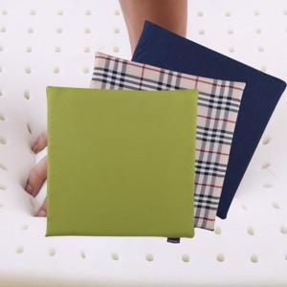

【상세/제작정보】 | 기본수량 미만 인쇄시 비용 추가. 스티커 제작및 부착 비용 별도 문의.

【인쇄/포장옵션】 | 실크 / 포장불가능

【공급단가】 | 수량 | 25~ | 125~ | 300~ | 500~ | 1,000~
*VAT별도 | 단가 | 9,600원 | 9,440원 | 9,200원 | 9,040원 | 8,800원

【상품 URL】 | https://dev.easy1.co.kr:443/src/goods_detail.php?gdno=27270

